订货单
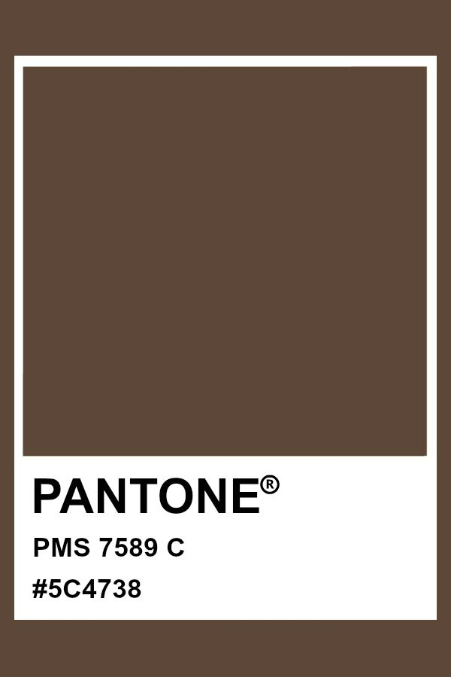
宁波品秀美容科技有限公司
宁波江南路1528号高新科技广场10-26
电话: +86-574-27889688 传真: +86-574-27889677
采购单

工厂名称： | 宁波瑾秀制刷科技有限公司 |  | 订单编号： | 25AM007-1
工厂地址： | 余姚市陆埠镇五马工业区创利西路 15 号 |  | 订单日期： | 2025-04-07
 |  |  | 订单制作： | 孙诚昱
联络人： |  |  | 出货编号：

客号 | 商品名称 | 规格 | 数量 | 单价 | 金额
ST1122-2 | 胶皮 | 透明尼龙针+猪鬃.深棕色胶皮（TPR）带纹路模具更新（7589C），0.7mm透明尼龙针+猪鬃，棕色染头（7589C）. 包装方式：散货 | 6000 | ¥3.600 | ¥21,600.00

总计 |  |  | 6000 |  | ¥21,600.00

交货日期： | 2025-04-30 |  | 交货地点： | 宁波
包装： | 如描述中要求
付款方式： |  |  |  | 含税含运含进仓
合同备注： | 送货地址：宁波市海曙区高桥镇秀丰路67号1栋1楼，小张，18668289261

需方: |  |  | 供方：
宁波品秀美容科技有限公司 |  |  | 宁波瑾秀塑业有限公司

